Sheet1
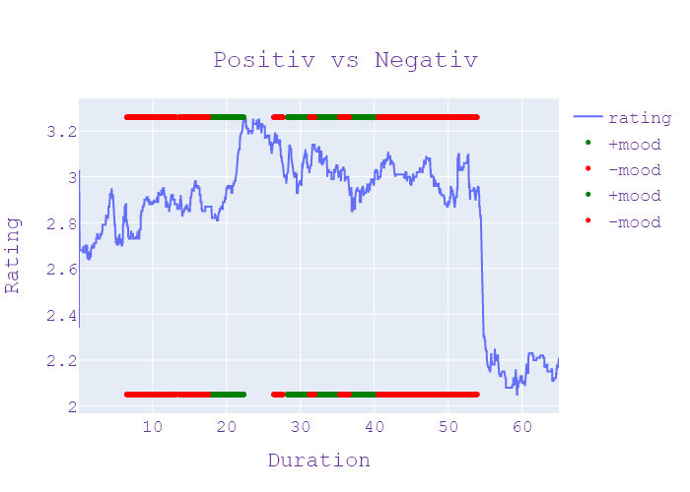
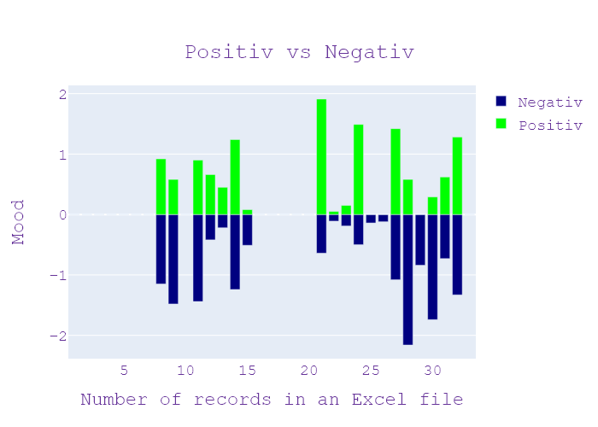
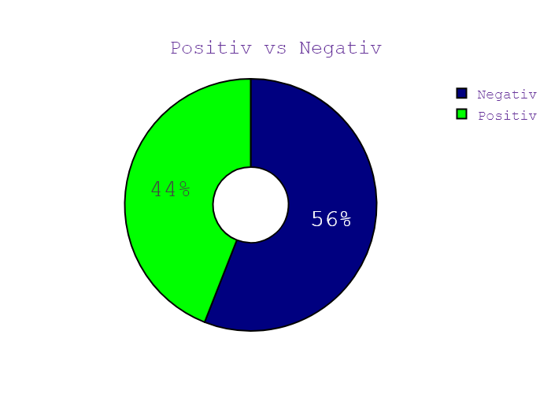
Week | Программа | День недели | Дата | CHANNEL | НАЧАЛО | ОКОНЧАНИЕ | Хр-ж | Название | НАПОЛНЕНИЕ | NEWS_TYPE | JOURNALIST_NAME/GUESTS/additional_information | ВЕДУЩИЙ | ТЕМА | НАСТРОЕНИЕ СЮЖЕТА | ИНФОПОВОД
38 | Сегодня 19 | 2 | 15.09.2020 | Ukraina | 18:59:51 | 18:59:55 | 00:00:04 | ЗАСТАВКА | ЗАСТАВКА | ЗАСТАВКА |  |  |  |  | in process...
38 | Сегодня 19 | 2 | 15.09.2020 | Ukraina | 18:59:55 | 19:00:07 | 00:00:11 | ПРИВІТАННЯ | ПРИВІТАННЯ | ПРИВІТАННЯ |  |  |  |  | in process...
38 | Сегодня 19 | 2 | 15.09.2020 | Ukraina | 19:00:07 | 19:00:17 | 00:00:09 | АВАРІЯ НА ГАЗОГОНІ | АНОНС | АНОНС |  |  |  |  | in process...
38 | Сегодня 19 | 2 | 15.09.2020 | Ukraina | 19:00:17 | 19:00:26 | 00:00:09 | БУДІВНИЦТВО НА ТРУБІ | АНОНС | АНОНС |  |  |  |  | in process...
38 | Сегодня 19 | 2 | 15.09.2020 | Ukraina | 19:00:26 | 19:00:33 | 00:00:07 | ПРЕЗИДЕНТ В АВСТРІЇ | АНОНС | АНОНС |  |  |  |  | in process...
38 | Сегодня 19 | 2 | 15.09.2020 | Ukraina | 19:00:33 | 19:00:44 | 00:00:11 | ХАСИДИ НА КОРДОНІ | АНОНС | АНОНС |  |  |  |  | in process...
38 | Сегодня 19 | 2 | 15.09.2020 | Ukraina | 19:00:44 | 19:01:23 | 00:00:39 | ЗАСТАВКА | ЗАСТАВКА | ЗАСТАВКА |  |  |  |  | in process...
38 | Сегодня 19 | 2 | 15.09.2020 | Ukraina | 19:01:23 | 19:04:51 | 00:03:27 | АВАРІЯ НА ГАЗОГОНІ | будівельний брак дивись буде все дуже серйозно шум такий Що прям Росія кілометрів від чого за провода і шум який що нічого не чути дуже жителі Київщини прокинулась серед ночі відбивних і гучних звуків вахно я аж за матюкався вибігли на вибігла на балкон та й думаю що це напевно літак упав такий звук був ніби Ну я просто кінець світу фізика Ненашев перелякалася тому побігла буду чоловіка та сестру аж раптом отримала дзвінок від сусіда там дуже великий розрив великий тиск газу виводяться своїх я дитину в одіяло 2 телефону в машину і поїхати Ольга разом із сім'єю та ще кількома родинами перебували на заправці неподалік селища Та вже дізналися що сталася розгерметизація газового трубопроводу високого тиску який постачає блакитне паливо в Європу на місці прориву газогону утворилася величезна земляна Вирва аварійні служби майже одразу вимкнули електрику в навколишніх селах а от у будинку родини Цюпа через вибух пішла тріщина в принципі відсотках а потім неймовірної потужний звук літака і весь будинок дуже сильно торти від землетрусу в домі навіть перегорели лампочки Чоловік зі сну зрозумів що сталося бігав будинком відчиняв вікна хто згадав що поруч газової трубопровід потрібно щоб такі необхідні речі взяли документи з притулку і почала їхати Я подорожую обняла всіх повністю своїх сусідів найбільше постраждав другий поверх Епіцентр цього то я помітив в темряві стовпи які піднімався оскільки Мені вистачало зору вона повністю використав мене є під час землетрусу вони подивитися такого взагалі не бачив ніколи чоловік переживаю що від моменту його дзвінка аварійні служби до перекриття газу спеціалістами минуло майже півтори години буду знати інженеру кажу тобі що рванула більше 50 років і не витікання газу останній раз її перевіряли два роки тому що ці будівельної і по факту програм та його геометрії та підтверджуються він розірвався по монтажному соку поперечному залежності виходячи з наявного тиску відбувалося його руйнування вже по вздовж там і потерпілих внаслідок вибуху | НОВИНИ | ЮРІЙ ЗЯБЧЕНКО , БОГДАН ГДАЛЬ | Максим Сікора Анна Панова | сік, літак, електрика, Росія, фізика, чоловік, інженер, сестра, канал, провід, Україна, Київ, будівництво, сім'я, машина, газ, дитина, подорож, перерва, Європа, будинок, землетрус, торт, Росія, Київ, Ненашев, Ольга, Європа, Цюп, Камінська, Україна | neg:1.149 pos:0.919 | in process...
38 | Сегодня 19 | 2 | 15.09.2020 | Ukraina | 19:04:51 | 19:08:06 | 00:03:15 | РОЗГЕРМЕТИЗАЦІЯ ТРУБИ | аварія в Чабанах відкриває Там працюють аварійні служби як довго ремонтуватимуть трубу таксі порахували вже збитки розповісти кореспондент сьогодні Від тепла з лаком так поспілкуватися з місцевими жителями чиї домівки пошкодував вибуховим зв'язку Слава що кажуть люди що сподівається на компенсацію коли почнемо з того що саме зараз я передаю на місці й Буквально за 200 м від мене саме став сталася аварія там прорвало газзбут діаметр була більше одного метра і саме там в школі проходила газова магістраль високого тиску поліція нас туди не пускає аби ми поспілкувалися із працівниками показав що як там зараз відбувається і вас з ними також не бачимо тому що далеко в НАТО не поговорили саме з мешканцями який Розказує що близько першої ночі почула дуже сильний хлопок після чого щось почала дуже сильно шумит и не могу турбіна літака і будинки трясло як під час землетрусу Ось так не розказали місцевість давайте послухаємо вигляді звук і потім почало дуже дуже ну повітря здавалось що не було ні полум'я нічого Тобто це було швидше за все що сталося аварійне диверсійна просто ходив ходором також не поспілкувалися ще з однією жіночку її звати Катерина Вона проживає за км від місця аварії при цьому кажуть що чула ти вже самий сильний хлопок при цьому вона не бачила це продовжувалося десь близько години і так вона зараз сподівається що все-таки відремонтують уже цю магістралі там вже не буде подібних проблем з нею і не буде якийсь подібних розгерметизації знову каже що ти справді страшно відповідальні хто там має на це повноваження і відповідальність за те що вони Щось робили і таких випадків більше не повторювалося також додати що зараз у полі перебуваєш які автомобілів туди під'їхала вантажівка із двома трубами які вже загрузили вантажівки двома автокрана Ми працюємо чи зараз їх уже там встановлюють не видно Я вже казав нас туди не впускають якщо там зараз відбувається Ми також не знаємо І також я хочу додати стосовно компенсації у людей з якими поспілкуватися будинки яких пост | НОВИНИ | В"ЯЧЕСЛАВ ЛАКОМКІН | Максим Сікора Анна Панова | Київ, літак, головне, шосе, перерва, будинок, газ, землетрус, вибуховий, повітря, вантажівка, таксі, кран, нато, Катерина, Київ | neg:1.482 pos:0.576 | in process...
38 | Сегодня 19 | 2 | 15.09.2020 | Ukraina | 19:08:06 | 19:08:31 | 00:00:24 | ЩО НЕ ТАК ІЗ ГЕНПЛАНОМ? | Вона може з'явитися стадіон чи навіть багатоповерхівка так на генплані міста зображено більше того земля яку долучили до генплану належить державній академії аграрних наук І донині тривають туди аварія в Чабанах викрав проблеми генплану про яке сталося сьогодні і скандальна розслідування наше далі випуску не Пропустіть я поки до інших тем | НОВИНИ |  | Максим Сікора Анна Панова | тропіки, травень, держава, господар, місто, академія, земля, стадіон, державна академія аграрних наук | neg:0.0 pos:0.0 | in process...
38 | Сегодня 19 | 2 | 15.09.2020 | Ukraina | 19:08:31 | 19:12:31 | 00:04:00 | ВОЛОДИМИР ЗЕЛЕНСЬКИЙ - В АВСТРІЇ | ситуація на Донбасі це головні 3% Володимира Зеленського до Австрії вперше такого рівня закордонна поїздка в президенти із дружиною від початку поезії Лесі Українки президента австрійський канцлер називають одне одного друзями спілкується ненави Ну а що стосовно домовленостей квітень пообіцяв млн євро для регіонів постраждалих від війни інші важливі заяви перекажи Валерія шапоренко вручаються бо карантин складають разом долоню привітання на Східний лад перший закордонний візит під Володимир Зеленський у Відні зустрічається з президентом Австрії Олександр Зеленський обговорив інвестицій для України та ситуація на Донбасі за 10 днів запланована зустріч політичних радників які підготують підґрунтя для чергових промови президентів у нормандському форматі Важливо щоб не просто закінчилась війна з найменшими втратами найменшими втратами людей повернення наших територій бажано найближчим закінчити цю війну коли ми беремо статистикою щотижня що відбувалося раніше тільки ми почали хлопців і Ось вам результат 14000 державних на цій війні яку починала не Україна Москва яка найбільше цікавить журналістів Володимиру зеленському нагадують про танці тодішньої Австрійською Міністр закордонних справ з Путіном на власному весіллі два роки тому президент україни відповідає за чужими весілля святкується дрібниця Австрія партнер або значення відносини із Росією каже Зеленський стосунки На жаль ми втратили це слово і втратили значення цього слуга між нашими країнами після того як Росія анексувала незаконна в Крим і почалась війна на Сході край яблуко цього не знайшов ті слова що між нами але хочу вам сказати відверто ми почали що призвело тому чи іншому випадку але це режим тиші Дана складніше ніж ми думали але він він є і ми змогли повернути 140 все-таки полонених додому Я вважаю що це її початок діалогу санкції проти Росії та надати грошову допомогу для районів постраждалих від війни додатковими з Європи інвестує у вигляді гуманітарної допомоги ой дуже сподіваємося що в найкоротші стро | НОВИНИ | СЕБАСТІАН КУРЦ | Максим Сікора Анна Панова | яблуко, головний, інвестувати, поїздка, випуск, держава, Росія, війна, політичний, гуманітарний, святкувати, закордонний, відпочинок, Україна, гід, дружина, весілля, будівництво, бензин, Відень, обід, історія, Москва, танець, музей, міністр, Європа, опозиція, журналіст, Австрія, президент, поезія, Донбас, 3%, Володимир Зеленський, Австрія, Лесія Українка, Австрія, Володимир Зеленський, Австрія, Відень, Олександр Зеленський, Україна, Донбас А, Україна Москва, Володимир Зеленський, австрійський, Путін, Україна, Австрія, Росія, Росія, Крим, Схід, Росія, Європа, Росія, Північний потік 2 Австрія, Росія, Олексій Навальний, Україна, Газпром, український | neg:1.444 pos:0.895 | in process...
38 | Сегодня 19 | 2 | 15.09.2020 | Ukraina | 19:12:31 | 19:15:48 | 00:03:17 | ХАСИДИ ХОЧУТЬ ДО УМАНІ | вулиця їдять в пляшці пісень співають просто на асфальті пунктах пропуску вже майже 1000 попри заборону на в'їзд вони такі хочеш потрапити в Умань з прямою прочан прикордонники ти що саме тому ранку на пункті пропуску нові яриловичі перебуває нашу Оксану муху він вже з нами на зв'язку Олександра яка ситуація зараз тут чи додалося паломників на кордоні Максима щойно на кордон з Білорусією пункт пропуску нові яриловичі прибув посол Ізраїлю в Україні jailyne він має зустрітися з хасидами які продовжують сюди спробувати їх вже близько тисячі є серед них і діти близько сотні віком до 18 років українські прикордонники пояснюючи їм щоб пройти не вийде і просять повернутися до Білорусі адже в Україні діє обмеження обмеження на в'їзд іноземних громадян через поширення в Україні коронавірусу але всі ці вмовляння безрезультатно кордони повідомили що один громадянин Ізраїлю намагався пройти повз пункт пропуску через ліс потрапити в Україну але його помітили затримали склали адмінпротокол і заборонили В'їзд в Україну на 5 років основна частина хасидів продовжує перебувати в зоні між білоруссю та Україною території Республіки Білорусь безпосередньо на асфальті начебто має там надувні матраци було свої палатки розташувалися там відпочивається громадянин Ізраїлю проживає на території України була доставлена їжа вода на чемпіонат що ми також забезпечувати ну все-таки люди ситуацію що склалася на кордоні президент України Володимир Зеленський обговорив з головою держприкордонслужби Сергій Дейнеко прикордонники запевнення що сил і засобів вистачить аби надійно втримати кордон І тут на пункті пропуску нові яриловичі обмежений пропуску громадян та машина втікає перенаправляет на пункти пропуску але ви який вантажівками помітили що все-таки проїжджають це пов'язано із тим що водії почали оформлювати всі необхідні документи для перетину кордону ще до того як вся ця ситуація склалася але тут прибуття ще близько чотирьох тисяч паломників зокрема інформація про те що в Мінськ має прибути 3 ч | НОВИНИ | ОЛЕКСАНДР МАХОВ , ОЛЕКСАНДР ПАВЛИК | Максим Сікора Анна Панова | голова, Ізраїль, вертоліт, діти, вода, кордон, пляшка, охорона, держава, Білорусь, повітря, вантажівка, водій, jewfish, утримувати, святкувати, громадянин, сила, їжа, іноземні, звіт, Україна, Мінськ, відпочинок, політ, вулиця, машина, атом, національний, дрон, коронавірус, намет, співати, президент, Умань, Ярилович, Оксана, Олександр, Максим, Білорусь, Ярилович, Ізраїль, Україна, Хасиди, Українська, Білорусь, Україна, Україна, Ізраїль, Україна, Україна, хасиди, Білорусь, Україна, Ізраїль, Україна, Україна Володимир Зеленський, Державна прикордонна служба, Сергій Дейнеко, Яриловичі, Мінськ, Хасидим, Хасидим, Умань, Єврейський Новий рік, Максим Анна, Олександр Махов, Білорусь | neg:0.421 pos:0.664 | in process...
38 | Сегодня 19 | 2 | 15.09.2020 | Ukraina | 19:15:48 | 19:17:17 | 00:01:29 | ПАЛОМНИКИ НА КОРДОНІ | паломникам Треба було думати раніше проте депутати Трильовського кінець АТО Євген слова розказав в зимному інтерв'ю сьогодні політик упевнений хасиди які намагаються прорватись Білорусі чудово знали що в Україні від 28 серпня закриті кордони але все одно поїхали сподівається на удачу та ставлять у незручне становище уряд Ізраїлю що буде змушені реагувати хороше враження найди слово махеру Toys слова делать дела оце желейний отож то навіть менше часу та комахи верства без каких-либо предупреждения їду туди там треба змішати щоб утворився Ізраїль не остаются никогда не приятной кадри Граждане Израиля казался на границе между Украиной и белоруссией которое уже не тутуби сторони вполне возможно було сократить до мінімуму і тіпа если ничего страшного не произошло если отправились би Шевченка до отвору мені відверто протеїнових паломників які нині проривається через кордон за 45 днів які раніше до Умані вже вісім інфікованих напоїти якщо їх більше Тома місто може не впоратися із їхнім лікуванням каже міський голова велику надію покладає на ізраїльських лікарів яким дозволили приїхати в Україну а хворим на covid паломникам надали готелі на 102 | НОВИНИ | ЄВГЕН СОВА | Максим Сікора Анна Панова | лікар, кордон, хворий, білорусь, желе, місто, зима, мер, громадянин, сила, україна, політик, комаха, напій, перерва, лікування, інтерв’ю, операція, триловський, євген, хасид, білорусь, ізраїль, громадяни Ізраїль, Україна, Білорусь, Умань, Том, Ізраїль, Україна | neg:0.222 pos:0.452 | in process...
38 | Сегодня 19 | 2 | 15.09.2020 | Ukraina | 19:17:17 | 19:21:18 | 00:04:01 | УКРАЇНА ОБИРАЄ | сьогодні кандидати на місцевих виборах можуть подавати свої документи daughter виборчком як зробити Це можна до 24 вересня No центрвиборчкому нагадали що право агітувати за тебе кандидати отримують лише на наступний день після реєстрації детальніше про те як в Україні готуються до місцевих виборів розповість Тетяна Попова їде на місцеві вибори команду яка балотуватиметься у київраду представ Олег Ляшко у своєму виступі зазначив що усі члени команди пройшли ретельну перевірку 30 у своїй роботі зосередиться зокрема на боротьбі з корупцією вирішенні проблеми столичних новобудов та інфраструктурних проектах сьогодні ресурси Києва які мали працювати на інфраструктуру на розвиток міста на розвиток освіти медицини Київської культури Київської дорожньо-транспортної інфраструктури Устя величезна ресурсна машина працює на 10 людей які багатіють які грабують Київ гірша ніж монголо-татари а людям дають подачки перед виборами моя команда наш кандидат у Мери Михайло поживанов ми йдемо щоб розрушити цей корупційне Ми йдемо Що поламати чи клани мафіозні Ми йдемо зробити прозорі стіни прозорий кабінету і прозору політику Київської міської влади щоб ця Влада служила для людей також Олег Ляшко представив і претендента на посаду київського міського голови від радикальної партії ним став Михайло поживанов коханий місто Київ живу і мені дуже прикро сьогодні дивитися все що робиться з нашої інфраструктурою як знищується наше місто Ми маємо комфортного транспорту ми знімаємо комфортного житлово-комунального господарства які проблеми котрі У нас сьогодні існують в охороні здоров'я в освіті культурі екології А це і тривалості нашого життя міський голова повинен кожного дня дбати щоб таких Проблем не було і вирішувати їх про участь у місцевих виборах лише оголосила низка партії до прикладу батьківщина планую висунути майже 40 тисяч кандидатів по всій країні за крісло мера Києва від політсили боротиметься Олексій Кучеренко конкуренцію йому склади Ірина Верещук вона йде на вибори і від слуг нар | НОВИНИ | ОЛЕГ ЛЯШКО , МИХАЙЛО ПОЖИВАНОВ , ОЛЕГ ДІДЕНКО | Максим Сікора Анна Панова | вересень, кандидат, парламент, батьківщина, Київ, здоров'я, партія, транспорт, діагноз, влада, висунути, канал, офіс, місто, мер, уряд, дочка, Україна, Київ, вибори, країна, машина, хворий, екологія, диктор, перерва, європейський, комісія, інтерв'ю, стіна, команда, медичний, будинок, центральна виборча комісія, Олег Ляшко, Київська міська рада, Київ, Київ, Михайло Поживанов, Київ, Олег Ляшко, Київ, Михайло Поживанов, Київ, Київ, європейці, українці, центральна виборча комісія, Олег Діденко, Верховна Рада, виборчий кодекс | neg:1.238 pos:1.241 | in process...
38 | Сегодня 19 | 2 | 15.09.2020 | Ukraina | 19:21:18 | 19:22:35 | 00:01:16 | ЗАКИДИ НАРДЕПУ | канал Україна против гроші за поправки до законопроекту в матеріалах справи щодо нардепа від слуги народу Олександра Юрченко показало антикорупційне бюро порядок отримання хабаря зміни до Законів щодо перероблення побутових відходів прихована зйомка від Агенти під прикриттям зафіксованої нібито передачу частину коштів 13 тисяч доларів помічником депутата справді не вказує що йдеться про слугу народу Юрченка та генпрокурор Ірина венедіктова сьогодні з трибуни саме його прізвище з парламентської трибуни заявила нині підстав для оголошення підозри Юрченко немає бо не отримала матеріалів кримінального провадження за фактом використання службового становища для одержання неправомірної Вигоди факту одержання неправомірної Вигоди повідомити вузького завдання такого службового злочину неможливо Та матеріали які мені на сьогодні не містять таких відомостей нехай там і навіть зробив перший допису соцмережі | НОВИНИ | ІРИНА ВЕНЕДІКТОВА | Максим Сікора Анна Панова | Україна, матеріал, долар, стріляти, депутат, фонд, канал, агент, держава, трибуна, гроші, хабар, канал Україна, нардеп, Олександр Юрченко, 13 тисяч доларів, Юрченко, Ірина Венедіктов, Юрченко | neg:0.505 pos:0.082 | in process...
38 | Сегодня 19 | 2 | 15.09.2020 | Ukraina | 19:22:35 | 19:22:37 | 00:00:02 | ЗАСТАВКА | ЗАСТАВКА | ЗАСТАВКА |  |  |  |  | in process...
38 | Сегодня 19 | 2 | 15.09.2020 | Ukraina | 19:22:37 | 19:22:48 | 00:00:11 | БІЛОРУСИ НА ВТІКАХ | АНОНС | АНОНС |  |  |  |  | in process...
38 | Сегодня 19 | 2 | 15.09.2020 | Ukraina | 19:22:48 | 19:22:57 | 00:00:09 | БУДІВНИЦТВО НА ТРУБІ | АНОНС | АНОНС |  |  |  |  | in process...
38 | Сегодня 19 | 2 | 15.09.2020 | Ukraina | 19:22:57 | 19:23:08 | 00:00:10 | СПРАВА НІКОПОЛЬСЬКИХ СТРІЛЬЦІВ | АНОНС | АНОНС |  |  |  |  | in process...
38 | Сегодня 19 | 2 | 15.09.2020 | Ukraina | 19:23:08 | 19:23:11 | 00:00:03 | ЗАСТАВКА | ЗАСТАВКА | ЗАСТАВКА |  |  |  |  | in process...
38 | Сегодня 19 | 2 | 15.09.2020 | Ukraina | 19:23:11 | 19:26:11 | 00:03:00 | РІНАТ АХМЕТОВ - ДІТЯМ ТЕПЕР ЯЧУЮ | вона ніколи не чула маминої казки на ніч чи розкладу слуху дитинство 4-річної Вікторії с боковинами у соціальній тиші якщо ми ближчим часом дівчинка не почує навколишнього світу то вже ніколи не зможе говорити чи є шанс на повноцінне майбутнє дивіться далі під час прогулянок з донькою Мар'яні радісно і сумно водночас адже Ані почутого жовтих юані бавитися з іншими дітьми Вікторія Еріка не може 9 діти граються Боже як мені вона ж моя дитина Ну тоді вона гралася Бруно виліковне діагноз донькою мати Дізналася коли дівчинці виповнився рік звикнути до думки що Вікторія Еріка не чує жінка не може й досі якось нормально було знаєте на душі що я не можу зайти Ну і так спілкуватися Ну і спати Я хочу їсти варити знайти колискову а її не можу бо розумієш дитина не чує знайти їм Я не можу не знаю серце болить Добриводи слуху Таюне вік Вікторія рік активно демонструє мамі свої вподобання малюнки дуже приготувати їсти показує що яйця треба показує що це таке вона буде подарувати надію на повноцінне життя дитині можуть лише на точність слухові апарати грошей на такі пристрої мати немає щоб назбирати коштів Мар'яна зверталася до небайдужих попробуєм трошки заряди по людях але не получилось або або одним останнім шансом на порятунок була допомога благодійників які відмовлялися скільки одинадцятої як вона каже ні душі що тільки один Рінат Ахметов оце звернув увагу і доповніть Екатерина людина бути щось нудно для Вікторії ріки підібрали 2 високочутливі слухові апарати якщо ти не встановити дитину не буде розмовляти взагалі вона буде сторони тефтелі буде жити в своєму світ якщо дитині встановити апарати і займатися з дитиною є всі шанси в погребі лікувати таку дитину вперше в житті дівчинка чує привітання мами принцеса привіт окрім заняття з трудового на дівчинку чекають знайомства та ігри з однолітками зі слуховими апаратами дитина зможе відвідувати дитячий садок Дякую велике Дуже Ринат Ахметов фонд рината Ахметова що він нам допоміг сім'ю загалом слухові апарати в межах програми фонд | НОВИНИ | МАР"ЯНА МОТОК | Максим Сікора Анна Панова | діагноз, яйце, мати, фонд, сім'я, зайнятий, річка, дитина, фонд, серце, заряд, працівник, гроші, грати, дочка, Вікторія, Ані почула жовтий юань, Вікторія Еріка, Бруно, дізналася, Вікторія Еріка, Вікторія, Маріана , катерина, річка вікторія, ринат ахметов фундамент ринат, фундамент | neg:0.641 pos:1.907 | in process...
38 | Сегодня 19 | 2 | 15.09.2020 | Ukraina | 19:26:11 | 19:26:34 | 00:00:23 | ЗАНЕДУЖАВ МЕР ХАРКОВА | Ольга Коваленко Оксана Рудко для новин сьогодні канал Україна Харкова захворів на коронавірус Про це повідомив його речення розповів що Геннадій Кернес має викликано коронавірусом двосторонню пневмонію Веронікою звичайні Харківській лікарні А ще ми реєстрували інформацію що вчилася в соцмережах | НОВИНИ |  | Максим Сікора Анна Панова | Україна, коронавірус, канал, лікарня, хворий, Харків, звіт, Ольга Коваленко Оксана, Україна Харків, Геннадій Кернес, Вероніка, Харків | neg:0.107 pos:0.05 | in process...
38 | Сегодня 19 | 2 | 15.09.2020 | Ukraina | 19:26:34 | 19:26:55 | 00:00:20 | КОВІДНА АТАКА | окума насправді міський Голова Хочу в тяжкому стані але притягне Харківська область дня інфікованих більшою там найвищий показник смертності за весь час у Києві 11 хворих не подолали надворі і за минулу добу | НОВИНИ |  | Максим Сікора Анна Панова | київ, міський голова, харків, харків, київ | neg:0.189 pos:0.153 | in process...
38 | Сегодня 19 | 2 | 15.09.2020 | Ukraina | 19:26:55 | 19:30:18 | 00:03:22 | НАВЧИТИ ПЕРШОКЛАСНИКА | знову впритул наблизилася до трьох тисяч знайти репетитора для першачка начинені слушать місто батьки в івано-франківську місто у Червоній карантинні зони школи закриті тож мами першокласників змушені самотужки навчати дітей письма що знаходиться в Червоній зоні батьків взагалі забираєш документи зі шкіл аби віддати дитину до першого класу Вже наступного року ситуацію разом із батьками шукали Кореспондент репетитор для сина першокласника Тетяна почала шукати у соцмережах я не можу йому дати factors Маніту дисципліною у твоєму давала вчителька його однокласники бажання навчати пунктуальність чесність та стресостійкість такі вимоги до репетитора описані Тетяною підтримали десятки матусі не пішли до першого класу через червону зону діти не навчені взагалі до режиму навчального Вони не розуміють як це сидіти і навчатися вони не вміють концентрувати увагу наголошені двоє педагогів з англійської та української відповіді матуся шестирічного Марка не квапиться і щодня березина з собою на роботу Тетяна працює у благодійній організації яка допомагає хворим на туберкульоз та віл а в перерві вчителю є Мама взяла з собою ноутбук важливіше за комп'ютером мама на роботі іпотечного на сусідній Тернопільщині батьки не шукають репетиторів а просто забий коли готується відправити малюків на навчання наступного року не мала Я працюю переходжу вечером Ти моя найкраща мама я хочу я не хочу Я змучилась а ну що я можу за той період часу її навчити там вже речі ну і з свого телефона якщо в мене немає комп'ютера педагог із солідним стажем Тетяна Мирошниченко переконана шестирічні діти справді не сприймають рідних за педагогів та не можу зрозуміти хто та Незнайома тітонька з комп'ютера так як ми можемо навчити поставити дистанції виключим як ми можемо поставити у трубку дитині дистанційне за потрібним вчитель який підійде покаже дитини постати разом затриманим будете робити аби повернути дітей до звичного навчання батьки навіть Звернулися до Кабінету Міністрів прем'єра та президента переконан | НОВИНИ | МАР"ЯНА ВЕРШИНІНА , ТЕТЯНА КОГУТ , ТЕТЯНА МИРОШНИЧЕНКО | Максим Сікора Анна Панова | діти, тернопіль, мама, воли, робітник, син, фабрика, мати, береза, місто, дитина, сила, Київ, благодійність, вчитель, стрес, дитина, міністр, перерва, батьки, тітка, Івано-Франківськ, президент, івано- місто Франківськ, червоний карантин, червона зона, Тетяна, Маніта, Тетяна, англійська, українська, марка, Тетяна, мама, Тернопіль, Тетяна Мирошниченко, незнайомець, Кабінет міністрів, Франківськ, Тернопіль, Київ | neg:0.496 pos:1.49 | in process...
38 | Сегодня 19 | 2 | 15.09.2020 | Ukraina | 19:30:18 | 19:30:49 | 00:00:31 | ІНАВАЛЬНИЙ ПОВЕРНЕТЬСЯ ДО РОСІЇ | Сергій водах новини на сьогодні канал Україна може дихати там Про це він написав У соцмережі та виклав перше фото від моменту отруєння політика повністю відключили від апарату штучного дихання хоча й він досі відчуває слабкість Навальний твердо вирішив політичного притулку в Німеччині де зараз то лікується простите не буде а повернеться на Батьківщину Нагадай вже три європейські лабораторій встановили що | НОВИНИ |  | Максим Сікора Анна Панова | Україна, європейський, дихання, політик, батьківщина, канал, дихальний, Сергій Вода, Україна, відкликання батьківщини, європейський | neg:0.137 pos:0.0 | in process...
38 | Сегодня 19 | 2 | 15.09.2020 | Ukraina | 19:30:49 | 19:31:39 | 00:00:49 | НЕВИЗНАНІ ВИБОРИ | небезпечною речовиною групи Новачок Верховна Рада України офіційно засудили дії білоруської влади У постанові йдеться український парламент не вважає вибори в Білорусі вільними та частинами вони відбулися б закритого змагання кандидатів вільні ЗМІ та міжнародних спостерігачів Верховна Рада засуджує жорстокість боку правоохоронців і підтримує європейські санкції за фальсифікацію результатів голосування текст заяви направили до парламентів іноземних держав та парламентських організацій які застосовуються до влади Республіки Білорусь висловлюється неприпустимість залучення сил Російської Федерації та декабрь для нормалізації ситуації міститься заклик | НОВИНИ | ОЛЕКСАНДР МЕРЕЖКО | Максим Сікора Анна Панова | Україна, федерація, грудень, парламент, держава, сила, Росія, республіка, фракція, Білорусь, іноземні, Верховна Рада, Україна, Білорусь, Республіка Білорусь, Російська Федерація | neg:0.121 pos:0.0 | in process...
38 | Сегодня 19 | 2 | 15.09.2020 | Ukraina | 19:31:39 | 19:35:32 | 00:03:53 | БІЛОРУСИ НА ВТІКАХ | спосіб із залученням незалежних міжнародних посередників ми За останні півроку понад 1000 білоруських вибрала Україну для тимчасового перебування І лише декілька попросив політичного притулку а більшість хочу повернутися додому Україна так і не дала білорусам пільг які дозволили легально працювати або жити довше ніж три місяця як зробити з волоссям яких переслідувало своїй країні та які не побоялися ви динамітом все розкаже кореспондентка сьогодні Дарина Трунова Тетяна Мартинова разом з друзями почала виходити на протести в Мінську задовго до Дня голосування через свій блог закликали білорусів добиватися того щоб на вибори президента допустили кандидатів від опозиції Білорусі у меня в особі создала община политическое сообщество в Фейсбуке хватит бояться то вже за місяць до Європейського податкова владі не подобалося як Вона висвітлює події Україні впевнена блогерка сухий лід Це або на Луговой на следующий день тоже по намекнул что хорошому заткнися последний ауто на следующий день меня уже предупредил что у меня совсем немного времени чтоб уехать с донькою виїхала з дому Русі за дев'ять днів до Дня виборів а от белорусский художник Олексій Кузьміч відзначився сама на дільниці роздягнувся повісив нашою бюлетені зображенням хауса зав'язав очі імітуючи розп'яття ввечері те саме він зробив передом олівцями які атакували протестувальників люди которой видели происходящее используют как я покажу держави на троє суток и потом по информации о том что меня публикует уголовное дело які приїжджають до України чекає підтримка однак поки що вона проявляється безвізом прив'язі та прапором опозиції на будівлі КМДА на цьому підтримка закінчується і білоруси залишається із своїми проблемами в Україні сам-на-сам понад 1000 білоруських звернулися з проханням тимчасового проживання в Україні це дані міграцій За останні півроку Лише кілька попросили хоче втрачати білоруську громадянства не можу просто виїхати заїхати за все буде нормально практика але насправді якщо ми говоримо просто | НОВИНИ | ВІТАЛІЙ ВЛАСОВ , ОЛЕКСІЙ КУЗЬМІЧ , ТЕТЯНА МАРТИНОВА , ДАРИНА ТРУНОВА | Максим Сікора Анна Панова | випуск, держава, Київ, Росія, політичний, станція, рахунок, прапор, місто, громадянин, гроші, Мінськ, Україна, дочка, вибори, країна, опублікувати, машина, стрес, художник, адміністрація, міжнародний, іноземець, напад, будівельник, луг, банк, квартира, опозиція, липень, лід, журналіст, будинок, білоруси, Україна, Україна, білоруси, Дарина Трунова, Тетяна Мартинова, Мінськ, Україна, луг, Росія, Білорусь, Олексій Кузьмич, Україна, Київська міська державна адміністрація , білоруси, україна, білоруси, україна, білоруська, україна, державна міграційна служба, україна, тетяна, україна, білоруська, джерсі, білоруська, анастасія | neg:1.08 pos:1.417 | in process...
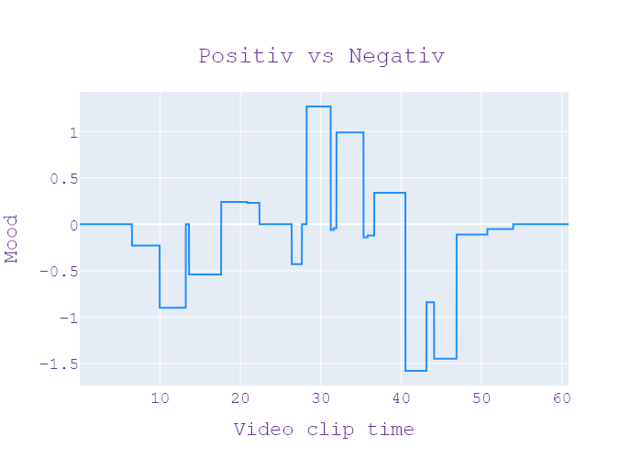
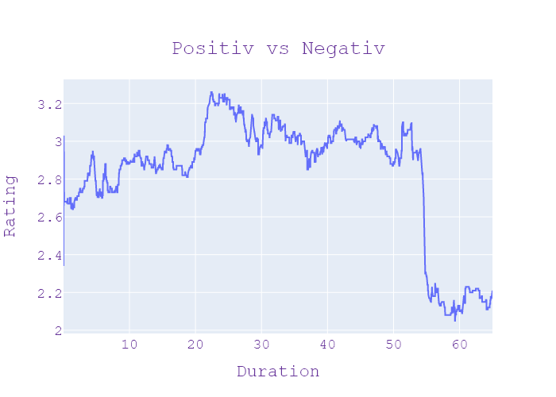
38 | Сегодня 19 | 2 | 15.09.2020 | Ukraina | 19:35:32 | 19:38:10 | 00:02:37 | СТРІЛЯНИНА ЧЕРЕЗ ЖІНКУ | Олександр глині новини на сьогодні канал Україна продовження історії про два тіла кульовими пораненнями які невідомі привів до нікопольської лікарні тих хто вірно застрелив цих двох чоловіків затримали під час отримання теж пораненні очевидці кажуть стрілянина сталася через жінку щоб ти дійсно так новости Кореспондент сьогодні Олег проти ким стрілянина почалася на цій вулиці молодики з однієї компанії відкрили вогонь по інший у пролунали постріли на асфальте досі калюжі крові вбивці влаштували засідку цікаво цю ніч коли у 5-й ранку жертвували додому таранов їхню автівку своєю драма розгорнулась під вікнами Надії шепитько подивилася одна машина так стояла друга куда А то це я хочу на три висилати а то там стріляли двоє молодиків зазнали тяжких поранень їх з мертвими до лікарні Привіт товариш бо був з ними Вовківці нападники теж ігри затримали коли звернулися за допомогою до лікарів до поліції надходить інформації щодо однієї з лікарень міста Нікополь прийшли двоє чоловіків із пораненнями попередньої травматичної зброї виїздом на місце ми розуміємо що це можуть бути особи причетні до подвійного вбивства А ця інформація на даний час вже підтверджується підозрювані у вбивстві рідні брати жителі Нікополя дівчину це головна версія свіча суперечності почалися місяць тому в одному з місцевих клубів на умовах анонімності розповіли Сьогодні його співробітники і кохання тут ні до чого тут пожаловалась вночі приїхали сьогодні була там була там один загиблий жителів сусідньої області другої Нікополь чанок човни та побажав батьків згадують Сусіди і пропускають що вбили через бізнес нормально бізнесмен смерть смерть футболиста человек занимается бизнес двигателю его отжать девочка Тут вообще не каким боком немеет підозрюваних у вбивстві тримають під вартою у тій же лікарні Куди вчора привезли вбитих допити тривають із Дніпропетровської області | НОВИНИ | ГАННА СТАРЧЕВСЬКА , ОЛЕГ ПРИТИКІН | Максим Сікора Анна Панова | зброя, куля, головний, лікар, гравець, нікополь, двигун, вогонь, стріляти, травень, канал, лікарня, брат, місто, кров, історія, Україна, бізнесмен, вулиця, машина, заручений, компанія, батьки, футбол, таран, човен, гра, тіло, Олександр Глина Новини, Україна, Нікополь, Олег, Вовківці, Нікополь, Нікополь, Нікополь, сусіди, Дніпропетровськ | neg:2.157 pos:0.583 | in process...
38 | Сегодня 19 | 2 | 15.09.2020 | Ukraina | 19:38:10 | 19:39:07 | 00:00:57 | ЗАПОБІЖНИЙ ЗАХІД ПІДЛІТКАМ | новини сьогодні канал Україна 2 місяці арешту без правил внесення застави у Львові обрали запобіжний захід вам підліткам яких підозрюють у зґвалтуванні пенсіонерів 11 білих нагадаю помеха 2 у комі 16-річна школярка 18-річний студентам начебто кілька днів збиткуватися над літніми чоловіками у закинуті не добудові тортури знімали на відео поліцейським потім пояснили так вибивали з пенсіонерів 200 грн боргу через карантин засіданні відбувалося у закрито Женя сходження знущалися з них обливали мастильними матеріалами обливали і обсипали гіпсовим там з порошком значить і заставляли роздягатися на один з підозрюваних | НОВИНИ | СЕРГІЙ ЯНЧИШИН | Максим Сікора Анна Панова | Україна, Львів, фільм, канал, грн, сила, студент, Україна, Львів, Євген | neg:0.841 pos:0.0 | in process...
38 | Сегодня 19 | 2 | 15.09.2020 | Ukraina | 19:39:07 | 19:41:55 | 00:02:48 | НАЛІННІЇ ВОГНЮ | детальні показания увійшовши показань не дає копають ведуть розвитку та влаштовують пожежі Аніти щодня хтось 10 фактів порушення бойовиками режиму ти ще це не обов'язково збройні провокації облаштування нових позицій та ведення розвідки також заборонені умовами перемир'я Але часом призводить до масштабних наслідків яких там розповість наш воєнний кореспондент оскільки з польської війни немає але перемир'я противний порушує ти що зараз відбувається в районі світлодар кидав на стріляли чи не щодня деколи взриви постріли підтвердити що в нас в нас хімік особисту позицію це не праці неможливо неможливо показати зараз це потрібно проводити заходи на підняття бойового духу завжди тримати туда тонусі та бойовиків там роблять корицю небі за ніч десь до 10 штук літають і літають Вздовж лінії оборони і тут Вітаю і літають на ніч в Глибівці в небі а вдень завзято власної позиції причому не просто старі час перемир'я в російських найманців з'явилися нові вогневі точки теж групи порушення всі позиції за словами бійців ворог зводить просто у них на очах P1 спостерігає а інший переписками ховається там виглядає буквально поясну вино земля летить купаючись такого для облаштування позиції противник використовують навіть вибухівку А минулого тижня вони самі OLX пожежа гучний вибух знищила нові ворожі бліндажі та змусили бойовиків втікати Out армійці свої укріплення зберегли врятувати свої позиції від вогню бійцем допоміг старовинний козацький метод хлопці простували зустрічну пожежу контрольованими полум'я випало траву перед окопами утворивши своєрідну захисну смугу пожежу гасили ризикуючи своїм життям просто на очах после сильного противника вогонь за 20 м від нас не давали йти назад опозиції він направляє його довготривала на 4-5 Зараз скажу термітів знову від будовою позиції на після того як згоріли дерева і кущі ховатися бойовикам буде майже не буде Донецької області Городоцький новини сьогодні канал Україна і знову до теми виховних заходів у чабана ще остався | НОВИНИ |  | Максим Сікора Анна Панова | куля, структура, Росія, хімік, війна, вино, вогонь, терміт, стріляти, канал, сила, вибухівка, фракція, Україна, ванна, дерево, земля, око, пастух, кориця, рука, домовленості, опозиція, Донецьк, військові, польська, глибовка, російська, olx, донецьк, городоцький, україна | neg:1.738 pos:0.288 | in process...
38 | Сегодня 19 | 2 | 15.09.2020 | Ukraina | 19:41:55 | 19:45:46 | 00:03:50 | ЩО НЕ ТАК ІЗ ГЕНПЛАНОМ? | поблизу труби там можуть з'явитися на стадіонах чи навіть багатоповерхівка так сказано на генплані місце уяви собі більше того земля яку долучили до генплану належить державній академії аграрних наук із-за неї нині тривають суди насправді викрила проблеми з генплану ми про це дізналися сьогодні розслідування павлина Василенко землі які належать до чабанівської селищної ради закінчуються тут де проходиться дорога а поля довкола газогону вони у державній владі володіє академія аграрних наук України але дивним чином вже 5 рік поспіль території включають до генерального плану розвитку селища Чабани нашій землі вони вже повністю розчленовані на виробництво цифрами позначені ділянки якими розпоряджається інститут землеробства За легендою мапи генплану та монастирях квадратах мають з'явитися дитячі садочки школа лікарня стадіон та житлові будинки але своєї згоди на те інститути Академії аграрних наук наразі відбувається судовий процес з приводу незаконного включення у межі селище Чабани земельних ділянок які перебувають у державній формі власності зараз вона іде поступово захвату тут цієї сторони і тут уже житловий будинок І дальше планується житлові будинки й будувати у 2016 році коли державне підприємство дослідне господарство Чабани було організовано а правонаступницею стала аграрних наук були кілька самозахват земельних ділянок а також почалися судові розгляди по них і Дана технічна документація не була підписана Та ти що не в те каже пані Олена за нормами зводити щось біля труби такого рівня можна не менше ніж на відстані 300 м оце стадіон так оце передбачена нагадуємо що тут проходить у тополю немає дата міста метрів від цього газогону високого тиску сусідство наочно демонструє жителів чабанів Сергій його будинок найближче до міста нічної розгерметизації дві ділянки ближче тоді до вибуху мають бути під житлову забудову спідниця до 6 тисяч доларів скільки коштує тут все є газ тут є підстанція селищний голова чабанів запевняє у генплані все про враховано ви мені не пок | НОВИНИ | СЕРГІЙ ЦЮПА , ОЛЕНА КОСТЕНКО , ОЛЕКСАНДР КИРИЗЛІЄВ , ПАВЛІНА ВАСИЛЕНКО | Максим Сікора Анна Панова | держава, вартість, виробництво, травень, павич, влада, господар, місто, юридичний, земля, фракція, Україна, долар, тополя, менеджер, спідниця, академія, газ, наука, пастух, дорога, закон, стадіон, будинок, держава Академія аграрних наук, Василенко, Академія аграрних наук, Україна, вівчарі, Інститут сільського господарства, Академія аграрних наук, аграрій, Елена, Сергій, 6 тис. дол. | neg:0.734 pos:0.616 | in process...
38 | Сегодня 19 | 2 | 15.09.2020 | Ukraina | 19:45:46 | 19:48:58 | 00:03:12 | РОЗПЛАТА ЗА ЗВІЛЬНЕННЯ | павлина Василенко Богдан Стрілець новини сьогодні канал Україна звільнила підлегла фото в купальнику А тепер сама опинилися без роботи несподіваний поворот скандальні історії на Рівненщині виховательку дитсадка вигнали з роботи за романтичні знімки відпочинку підійшла А що до Верховного Суду і тепер за поновлення на роботі до волосся судитися ті самі директор підставках її теж звільнили Івасюка 2 3 розбирався Володимир Миколайчук одна фотографія к засмутила мого керівника І через що оставьте весь такий конфлікт через що зараз знаходимося вже не перший рік це романтичне фото з відпустки Віта черешньовська виклала соцмережі три роки тому вартувало і роботи світлина не сподобалось керівниці дитсадках і вона змінила молоду виховательку офіційну причину зазначила за аморальну поведінку Віта подала в суд і той відмовив їй на посаді та директорка видала черговий наказ і тепер сама судиться через звільнення директора садочка поновитися на роботі у сільраді вважають просто хоче грошей адже через суд вимагає понад 70 тисяч гривень дитсадок яким керувала Лариса музика управління освіти у січні перейдемо на 20 громади за процедурою всі співробітники мають змінитися а потім знову подивись пакет документів та директорка не принесла трудової книжки То ж кажуть Всі раді не мали право взяти і на роботу і призначили іншого керівника садочка вона оце недавно принесли чисту трудову Почекайте всі трудові хто із вільним відновити як мені не приймали народів заповнять готові були прийняти їх директорку на роботу якщо там якась заповнену трудову але вона з братом адвокатом вирішили судитися впевнені 70000 грн більше ніж посади чи так це телефону йому доводиться музики немає такої можливості розмовляти бо я не є на місці телефонуй дзвінка сьогодні так і не дочекалися не застали на робочому місці і адвоката і за збігом рідного брата у садочку кажуть зміна керівника на користь в них нарешті вщух звільнено за фото в соцмережах колегу підтримують це Була відпустка людина не прийшла в купальнику | НОВИНИ |  | Максим Сікора Анна Панова | керівник, випуск, грн, вогонь, павич, канал, брат, директор, гроші, відпочинок, Україна, відпустка, вчитель, гривня, сім'я, лазня, січень, музика, відділ, юрист, дитячий садок, Рівне, костюм, Василенко Богдан Стрілець Україна, Рівне, Володимир Миколайчук, Віта Черешнівська, Дитячі садки, Віта, Дитячі садки в гривнях, Відділ музичної освіти Ларіси, грн, Віта, Рівне | neg:1.332 pos:1.277 | in process...
38 | Сегодня 19 | 2 | 15.09.2020 | Ukraina | 19:48:58 | 19:49:14 | 00:00:16 | ПРОЩАННЯ | ПРОЩАННЯ | ПРОЩАННЯ |  |  |  |  | in process...
38 | Сегодня 19 | 2 | 15.09.2020 | Ukraina | 19:49:14 | 19:49:19 | 00:00:05 | ЗАСТАВКА | ЗАСТАВКА | ЗАСТАВКА |  |  |  |  | in process...
38 | Сегодня 19 | 2 | 15.09.2020 | Ukraina | 19:49:19 | 19:54:59 | 00:05:39 | РЕКЛАМА | РЕКЛАМА | РЕКЛАМА |  |  |  |  | in process...

